Sheet1
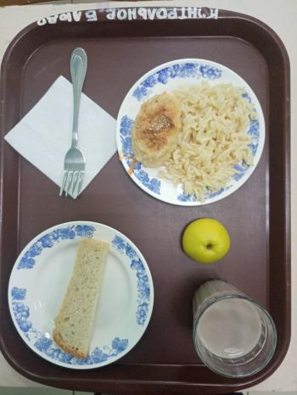
Школа | МБОУ Большекирсановская сош имени Героя Советского Союза Хайло В.А. |  |  | Отд./корп |  |  |  | День | 19/04/2023

Прием пищи | Раздел | № рец. | Блюдо | Выход, г | Цена | Калорийность | Белки | Жиры | Углеводы
Завтрак | гор.блюдо | 295 | Котлеты рубленные из бройлер цыплят | 90.00 | 35.27 | 317.45 | 12.52 | 24.05 | 12.65
 | гор.напиток | 382 | Какао с молоком | 180.00 | 9.42 | 106.74 | 3.67 | 3.19 | 15.82
 | хлеб | Н | Хлеб пшеничный | 30.00 | 3.10 | 69.00 | 2.28 | 0.24 | 14.10
 |  | 203 | Макаронные изделия отварные с маслом | 100.00 | 5.33 | 130.48 | 3.64 | 3.86 | 20.31
 |  | 338 | Яблоко | 100.00 | 6.64 | 47.00 | 0.40 | 0.40 | 9.80

Завтрак 2 | фрукты

Обед | закуска
 | 1 блюдо |  | .
 | 2 блюдо
 | гарнир
 | сладкое
 | хлеб бел.
 | хлеб черн.

 |  |  |  | 500.00 | 59.76 | 670.67 | 22.51 | 31.74 | 72.68

